CasoDePrueba1
EJECUCION 1 | CASO DE PRUEBA INICIAL
 | Id de Caso |  |  |  | CP001
 | Nombre de Caso de prueba |  |  |  | Prueba API - Mostrar ventas registradas
 | Estado del Caso de Prueba |  |  |  | Nuevo
 | Responsable |  |  |  | Ivan Mateo Garcia Giraldo
 | Objetivo |  |  |  | El sistema debe permitir visualizar las ventas registradas
 | Precondiciones |  |  |  | Haber ingresado al sistema con credenciales de administrador
 | Escrito por: |  |  |  | Ivan Mateo Garcia Giraldo
 | Fecha de Creación |  |  |  | 2025-09-10
 | Fecha Ejecución |  |  |  | 2025-09-10
 | N° | Paso a Paso |  |  | Resultado Esperado |  | Mensaje | Evaluación |  | Evidencia (parte inferior)
 |  |  |  |  |  |  |  | Si | No
 | 1 | 1- El administrador debe ir a la opcion Ventas y hacer clic |  |  | Modulo de Ventas |  |  |  |  | EV01
 | 2 | 2- El admin tiene que ir a la opción de consultar Venta |  |  | Ventas registradas
 | Resultado esperado del caso de prueba |  |  |  | EL sistema muestra la lista de usuarios registrados |  |  |  |  | Resultado
 | campos |  | N/A | N/A |  | N/A |  | N/A |  | N/A
 | ejemplo |  | N/A | N/A |  | N/A |  | N/A |  | N/A

 | Tipo campo |  | N/A | N/A |  | N/A |  | N/A |  | N/A
 | Restricción |  | N/A | N/A |  | N/A |  | N/A |  | N/A
 | Valor por defecto |  | N/A | N/A |  | N/A |  | N/A |  | N/A
 | Permite modificar |  | N/A | N/A |  | N/A |  | N/A |  | N/A
 | Obligatoriedad |  | N/A | N/A |  | N/A |  | N/A |  | N/A
EJECUCION 1 | EVIDENCIAS
 | N° | Paso a Paso |  | 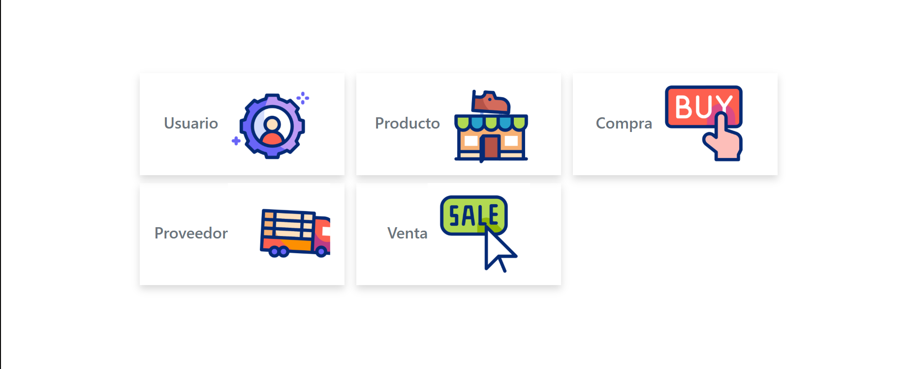
 | EV01 | 1. Dirigirse a la opción de Ventas



 | RESULTADO | 2.Dirigirse a la opción de Consultar venta |  | i

EJECUCION 2 | RESULTADO | EL sistema muestra la lista de las Ventas registradas

 |  |  |  |  |  |  |  | 0

CasoDePrueba2
EJECUCION 1 | CASO DE PRUEBA INICIAL
 | Id de Caso |  |  |  | CP002
 | Nombre de Caso de prueba |  |  |  | Prueba API - Registrar una venta
 | Estado del Caso de Prueba |  |  |  | Nuevo
 | Responsable |  |  |  | Ivan Mateo Garcia Giraldo
 | Objetivo |  |  |  | El sistema debe registrar una venta
 | Precondiciones |  |  |  | Haber ingresado al sistema con credenciales de administrador
 | Escrito por: |  |  |  | Ivan Mateo Garcia Giraldo
 | Fecha de Creación |  |  |  | 2025-09-10
 | Fecha Ejecución |  |  |  | 2025-09-10
 | N° | Paso a Paso |  |  | Resultado Esperado | Mensaje | Evaluación |  | Evidencia (parte inferior)
 |  |  |  |  |  |  | Si | No
 | 1 | 1. Debe dar click a la opción de Ventas |  |  | Modulo de ventas |  |  |  | EV01
 | 2 | 2. Habrá una opción donde podrá registrar Venta |  |  | Formulario |  |  |  | EV02
 | 3 | 3. Deberá rellenar llos datos correspondientes para registrar |  |  | Venta registrada |  |  |  | EV03

 | Resultado esperado del caso de prueba |  |  |  | EL sistema debe permitir registrar una venta |  |  |  | Resultado
 | campos |  | nombre_cli |  | dreccion_cli | correo_cli | nom_tel_cli |  | num_doc_cli | producto_id | cantidad | vendedor_id | estado_id
 | ejemplo |  | Javier |  | cll 131b n92 a21 | javi@gmail.com | 3123351988 |  | 1031804159 | 1 | 20 | 1 | 1

 | Tipo campo |  | String |  | String | String | Int |  | Int | Int | Int | Int | Int
 | Restricción |  | N/A |  | N/A | N/A | N/A |  | N/A | N/A | N/A | N/A | N/A
 | Valor por defecto |  | N/A |  | N/A | N/A | N/A |  | N/A | N/A | N/A | N/A | N/A
 | Permite modificar |  | SI |  | SI | SI | SI |  | SI | SI | SI | SI | SI
 | Obligatoriedad |  | SI |  | SI | SI | SI |  | SI | SI | SI | SI | SI
EJECUCION 1 | EVIDENCIAS
 | N° | Paso a Paso |  | 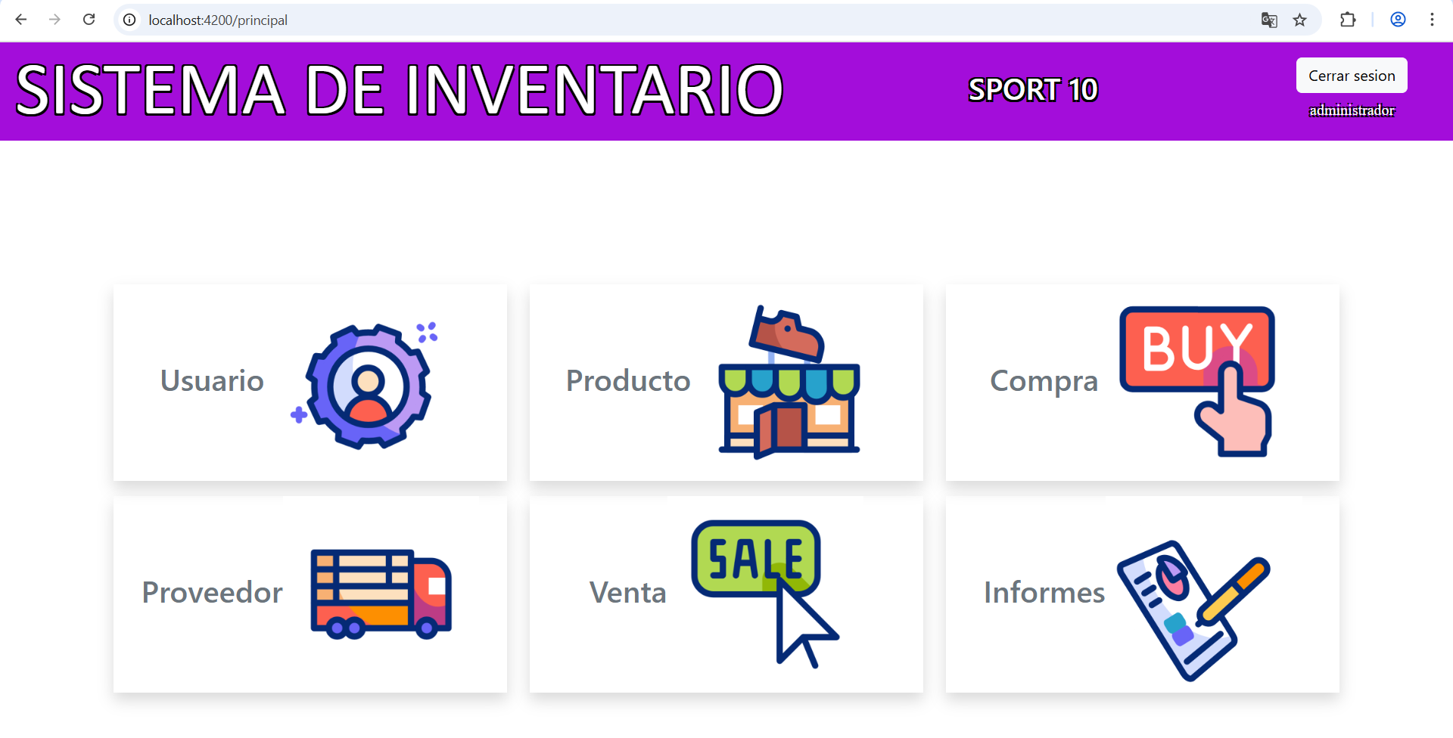
 | EV01 | 1. Debe ir a la opcion venta y darle clic

 | EV02 | 2. Debe darle click a Crear venta |  | 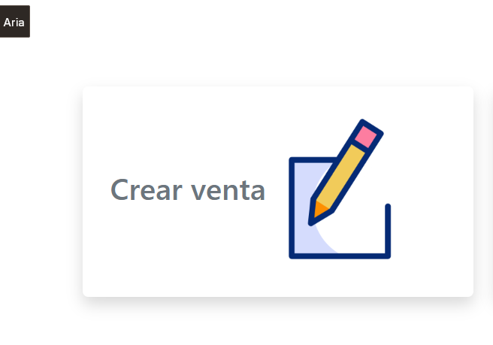

 | EV03 | 3. Llenar el formulario: y la darle click en registrar venta |  | 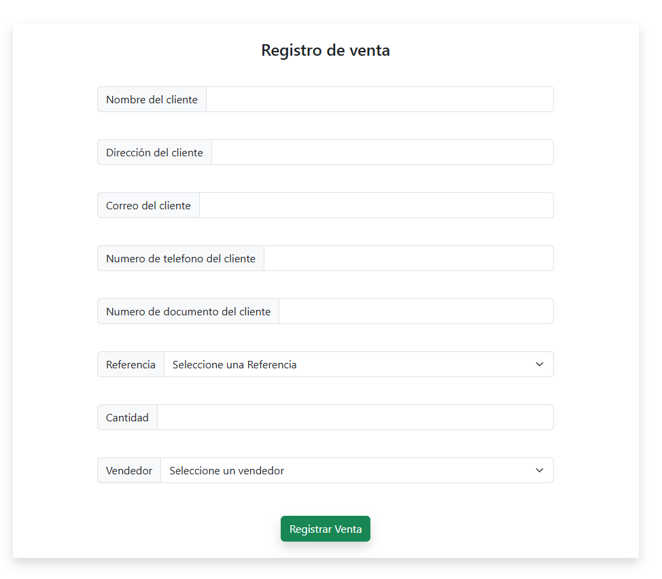

 | RESULTADO | 4.Se mostrarán las venta registrada |  | 